商品登録書
【商 品 登 録 書】

 | 区分 |  |  | 1 |  | 新規 |  |  |  |  |  |  |  |  |  |  |  |  |  |  |  |  | 提出者 |  |  | 松本 光 |  |  |  |  | 提出日 |  |  | 2016-05-03

 | JAN |  |  |  |  |  |  | メーカー名 |  |  |  |  | 商品名1 |  |  |  |  |  |  |  |  |  | 商品名2 |  |  |  |  |  |  |  | フレーバー |  | 容量 |  |  | 希望小売価格
 | 4971710319361 |  |  |  |  |  |  | コーセーコスメポート |  |  |  |  | クリアターン |  |  |  |  |  |  |  |  |  | エッセンスマスク（ビタミンC) |  |  |  |  |  |  |  | - |  | 30枚 |  |  | オープン

 | 商品画像 |  |  |  |  |  |  |  |  |  |  |  |  |  | 大分類CD |  |  |  | 大分類名 |  |  |  |  |  | 棚割CD |  |  | 棚割名 |  |  |  | 中分類CD |  |  | 中分類名
 | 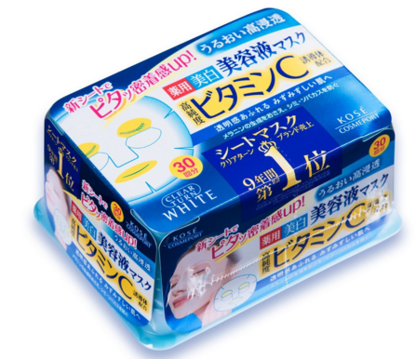 基本画像1枚 |  |  |  |  |  |  |  |  |  |  |  |  |  | 04 |  |  |  | 基礎化粧品 |  |  |  |  |  | 02 |  |  | マスク |  |  |  | 040201 |  |  | フェイスマスク・パック

 |  |  |  |  |  |  |  |  |  |  |  |  |  |  | 確定商品CD |  |  |  |  |  |  |  |  |  | 040201 |  |  |  |  |  |  | 0004

 |  |  |  |  |  |  |  |  |  |  |  |  |  |  | 催事CD |  |  |  | クーポンCD |  |  |  |  |  |  |  |  |  | TOPICS CD |  |  |  | 中分類ランキングCD
 |  |  |  |  |  |  |  |  |  |  |  |  |  |  | - |  |  |  | - |  |  |  |  |  |  |  |  |  | - |  |  |  | -

 |  |  |  |  |  |  |  |  |  |  |  |  |  |  | 商品特徴
 |  |  |  |  |  |  |  |  |  |  |  |  |  |  | スピーディーにうるおいが浸透する美容液マスク。メラニンの生成を抑え、シミ・ソバカスを防ぎ、透明感あふれるみずみずしい肌へ。 ・新開発！高密着シート使用。 ・うるおい成分高濃度配合。保湿力を強化。 ・肌にやさしい使い心地で、毎日手軽に使える30枚入り。

 | 使用方法
 | ●洗顔後の清潔な肌にお使いください。 ●マスクご使用後、乳液、クリームで肌を整えてください。 ●週2-3回がご使用の目安ですが、化粧水の代わりとして毎日使うとより効果的です。 ①フラップのOPEN側から開け、マスクの入った中袋のシールをはがし取ってください。マスクを1枚ずつ取り出し、左右のミミをひっぱってマスクを広げます。シートの目の部分を外側に折り返します。 ②最初に目の位置、次に口の位置を合わせてから、顔全体にのせ、空気が入らないように軽くおさえて肌に密着させます。 ③目もとケアする場合は、最後に折り返した部分を目をおおうように密着させます。 ④そのまま5分位おいてからマスクを取ります。そのあと肌に残った美容液を手のひらでなじませるとより効果的です。

 | 追加テキスト

 | 購入可能DS |  |  |  |  |  |  |  |  |  | 購入可能EC |  |  |  |  |  |  |  |  |  | お勧めシーズン |  |  |  | 関連リンク商品JAN
 | 1001 | 1002 | 1003 | 1004 | 1005 | 1006 | 1007 | 1008 | 1009 | 1010 | 5001 | 5002 | 5003 | 5004 | 5005 | 5006 | 5007 | 5008 | 5009 | 5010 | SP | SM | A | W | 商品1 |  |  |  |  | 商品2 |  |  |  |  | 商品3
 | - | - | - | - | - | - | - | - | - | - | - | - | - | - | - | - | - | - | - | - | 1 | 1 | 1 | 1 | - |  |  |  |  | - |  |  |  |  | -

 | 写真1 |  | 写真2 |  | 写真3 |  | 写真4 |  |  | 登録日 |  |  |  |  |  |  |  |  | 掲載開始日 |  |  |  |  |  |  |  | 修正日 |  |  |  |  |  | 掲載終了日
 | 1 |  | - |  | - |  | - |  |  | 2016-05-03 |  |  |  |  |  |  |  |  | 即日 |  |  |  |  |  |  |  | - |  |  |  |  |  | -

